F02.CFG-Paths
 |  | VVSS, Info Romana, 2022-2023

F02. Stergerea unui task.

F02. Covered source code |  |  | boolean remove(Task task) | F02. Control Flow Graph (CFG) | F02. Cyclomatic Complexity (CC)
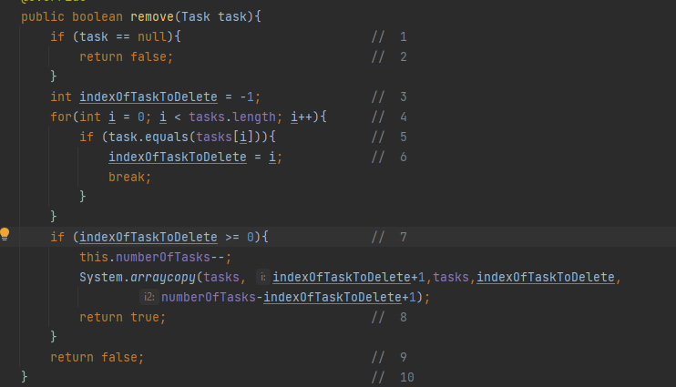
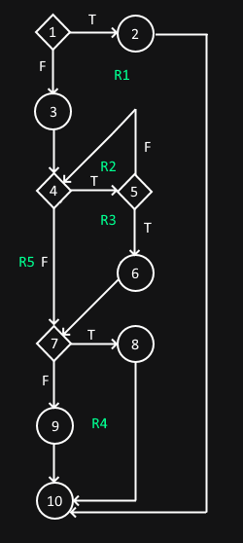
Line No. | Source code |  |  |  | CC1 = No. of regions = |  | 5
Req02_L01 | … |  |  |  | CC2 = Edges - Nodes + 2 = |  | 5
Req02_L02 | … |  |  |  | CC3 = No. of Conditions + 1 = |  | 5
Req02_L03 | …
... | …
.. | … |  |  |  | F02. Individual Paths
... | …
 |  |  |  |  | Path No. | Path
 |  |  |  |  | F02_P01 | 1(T) - 2 - 10
 |  |  |  |  | F02_P02 | 1(F) - 3 - 4(T) - 5(T) - 6 - 7(T) - 8 - 10
 |  |  |  |  | F02_P03 | 1(F) - 3 - 4(T) - 5(T) - 6 - 7(F) - 9 - 10 |  | (nu se poate parcurge)
 |  |  |  |  | F02_P04 | 1(F) - 3 - 4(T) - 5(F) - 4(F) - 7(F) - 9 - 10
 |  |  |  |  | F02_P05 | 1(F) - 3 - 4(F) - 7(F) - 9 - 10
 |  |  |  |  | ... | …

WBT-TCs
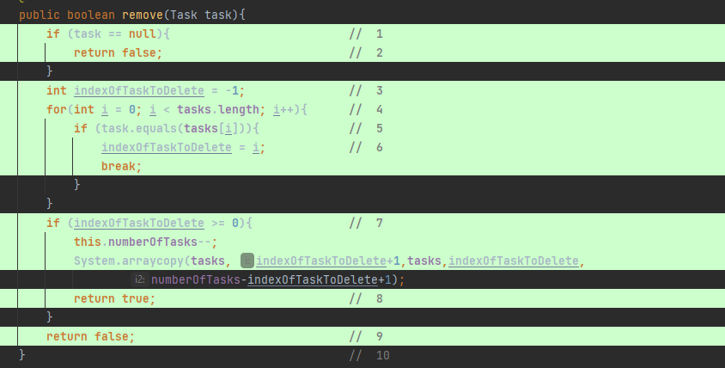
 |  | VVSS, Info Romana, 2022-2023

WBT Implemented TCs
Final TC No. | Req. ID | TC No | input data |  |  |  |  |  | output data
 |  |  | tasks |  |  |  | task |  | expected | actual result
13 | F02 | F02_TC01 | [Task("task1", date), Task("task2", date)] |  |  |  | Task("task", date) |  | FALSE | FALSE
14 |  | F02_TC02 | [Task("task", date)] |  |  |  | null |  | FALSE | FALSE
15 |  | F02_TC03 | [Task("task1", date), Task("task2", date)] |  |  |  | Task("task1", date) |  | TRUE | TRUE
16 |  | F02_TC04 | [] |  |  |  | Task("task", date) |  | FALSE | FALSE

Statistics
Testare |  |  |  | Depanare |  | Re-testare |  |  |  |  | Testare de regresie
#TCs run | #TCs passed | #TCs falied | Coverage (%)[se va prelua valoarea indicata in raportul de acoperire pentru metoda testata] | #Bugs [se va indica numarul de bug-uri identificate prin depanare, la nivelul metodei testate] | #Bugs Fixed [se va completa cu 'da' dupa depanare] | Re-testare [se va completa cu 'da' dupa retestare] | #TCs run | #TCs passed | #TCs failed | Coverage (%) [se va prelua valoarea indicata in raportul de acoperire pentru metoda testata] | Testare de regresie [se va completa cu 'da' dupa testarea de regresie] | #TCs passed [de executat in testarea de regresie]

4 | 4 | 0 | 100% |  | nu | nu | 0 | 0 | 0 |  | nu | 4

